对账
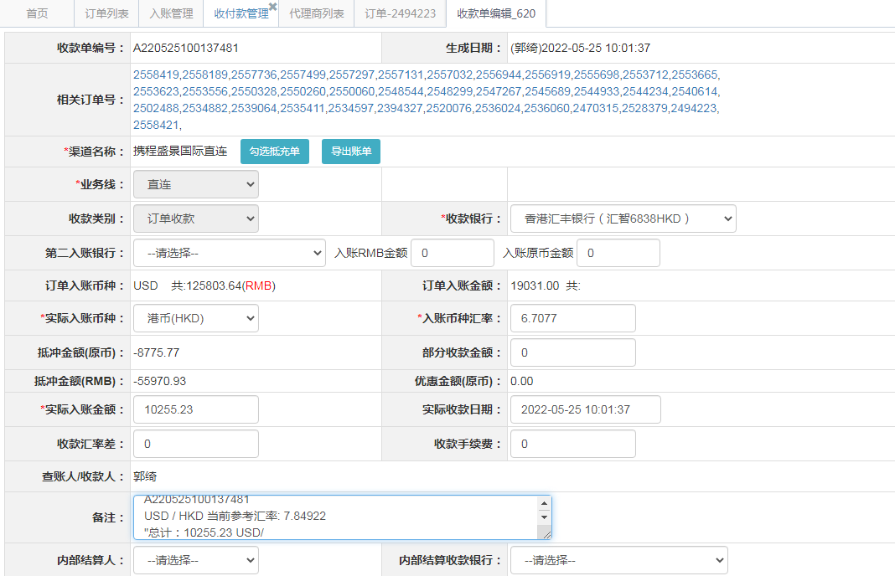
订单号 | 入住日期 | 离店日期 | 应收 |  |  |  | ，
17185457265 | 2022-05-21 | 2022-05-22 | 28.23 | 31.50 | 2394327 | -3.27 | ，2394327 | 直连 | 本期扣款3.27元
17751447743 | 2022-04-30 | 2022-05-03 | -2104 | #N/A | 2494223 | #N/A | ，2494223 | #N/A | 本期扣款2104

 |  |  | 10255.23

A220525100137481
USD / HKD 当前参考汇率: 7.84922
总计：10255.23 USD/ 80495.56 HKD

